Table 3
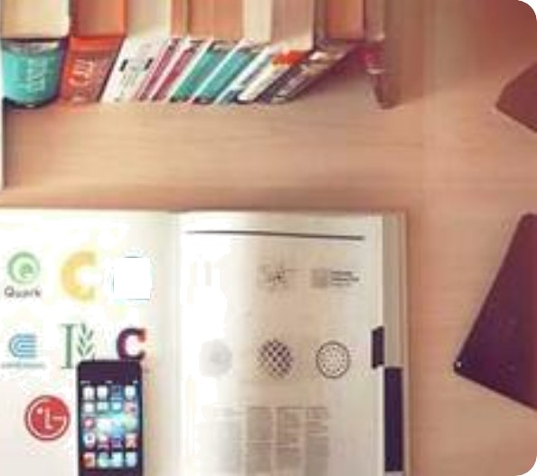
Vivamus at urna sit amet justo auctor vestibulum ut nec nisl. Sed auctor augue eget libero tincidunt, ut dictum libero facilisis. Phasellus non libero at nisi eleifend tincidunt a eget ligula.

